замечания
убрать лишнее | 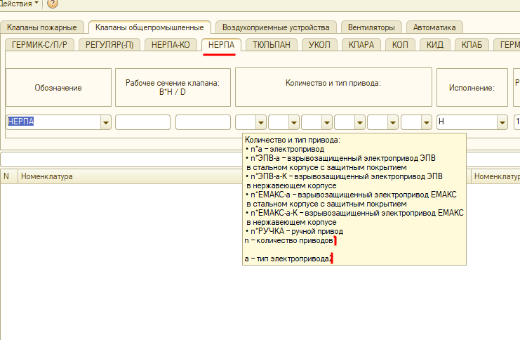
см строку 10 на листе 1
Добавить давление 4000 | 